Rev
CHECK SHEET CONTROL STATION & EQUIPMENT TANDU |  |  |  |  |  |  |  |  |  |  |  |  |  | Nomor : |  |  | FRM-MS-S15-045-00

 |  |  |  |  |  |  |  |  |  |  |  |  |  | Tahun : |  |  |  |  |  | Area :

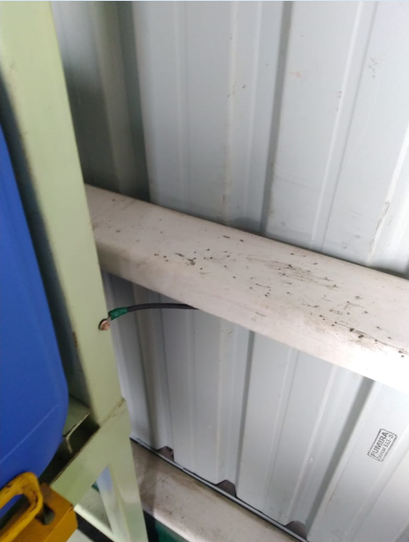
Visual |  |  |  | No | Item | Standar | Bulan
 |  |  |  |  |  |  | 1 | 2 |  | 3 | 4 | 5 | 6 |  | 7 | 8 |  | 9 | 10 |  | 11 | 12
 | 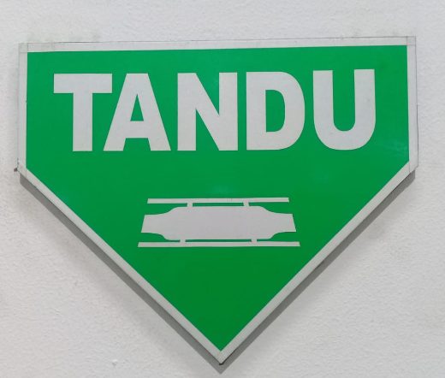 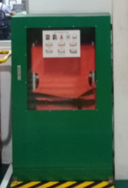  |  |  | 1 | Kunci Pintu | Terkunci saat tertutup
1
Shoulder straps
 |  |  |  | 2 | Pintu | Tidak rusak & dapat dibuka

 |  |  |  | 3 | Sign | Terpasang di atas box tandu
3

 |  |  |  | 4 | Hand Grip | Terpasang & tidak rusak

2
 |  |  |  | 5 | Body | Tidak rusak & tidak sobek
4
8
5
 |  |  |  | 6 | Engsel | Tidak patah & berfungsi

9
 |  |  |  | 7 | Kaki | Tidak patah

 |  |  |  | 8 | Belt | Terpasang & tidak sobek

6
7
 |  |  |  | 9 | Rangka | Tidak ada bagian yang patah

Paraf Operator
Paraf JP/Leader
Paraf SPV

No. | Catatan | No. | Catatan |  |  |  |  |  | NOTE:
 |  |  |  |  |  |  |  |  | JP / Operator WAJIB melakukan pengecekan Equipment dan mengisi checksheet dengan keterangan :
1 |  | 4
2 |  | 5 |  |  |  |  |  |  | √ | : Jika dinyatakan OK / Tidak ada abnormality
3 |  | 6 |  |  |  |  |  |  | x | : Jika dinyatakan NG / Terdapat abnormality

